체인지 업데이트1차
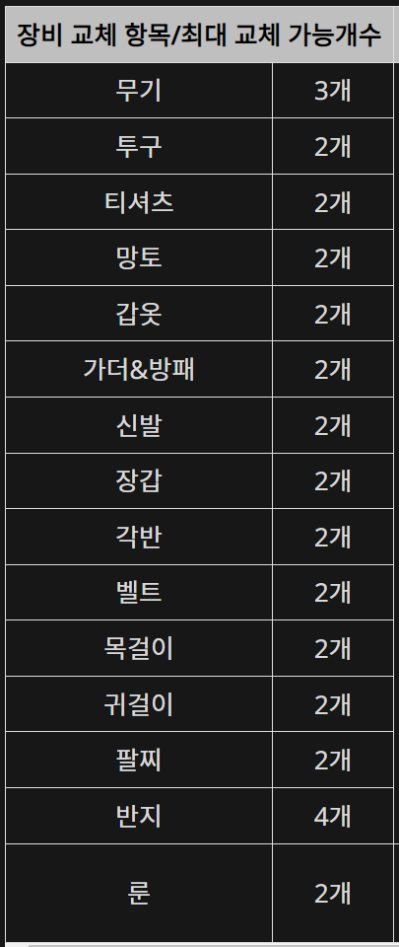
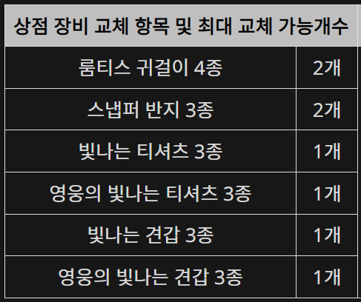
클레스 체인지 비용
 |  |  |  |  |  |  |  | 다이아 시세 ( 1만다야 당) | 공식구매(고정) | 275,000 원
 |  |  |  |  |  |  |  |  | 암시장(수정가능) | 203,000 원
묶음 계산 | 상품명 | 묶음수량 | 판매다야 | 재화 묶음량 | 재화 획득량 | 소모다야 | 다이아 |  | 현금 환산
 | 주머니 묶음(44) | 0.00 | 3000 | 44 | 0 | 0 | 재화 다이아 | 0 | 공식구매 | 82,500 원
 |  |  |  |  |  |  | 클체 수수료 | 3,000 | 암 시 장 | 60,900 원
 |  |  |  |  |  |  | 합계 | 3,000

상세 계산 | 상품명 | 구매수량 | 판매다야 | 재화 묶음량 | 재화 획득량 | 소모다야 | 다이아 |  | 현금 환산
 | 주머니 묶음(44) |  | 3000 | 44 | 0 | 0 | 재화 다이아 | 0 | 공식구매 | 82,500
 | 주머니 패키지(22) |  | 2000 | 22 | 0 | 0 | 클체 수수료 | 3,000
 | 상자(11) |  | 1200 | 11 | 0 | 0
 | 상자(1) |  | 120 | 1 | 0 | 0 |  |  | 암 시 장 | 60,900
 |  | 필요 재화 | 0 | 구매 재화 합계 | 0 | 0 | 합 계 | 3,000
 |  |  |  | 과부족 재화 | 0

교 체 정 보
 |  | 신화 |  | 전설 |  | 영웅 |  | 희귀 |  | 재화 합산
 |  | 수량입력 | 필요물약 | 수량입력 | 필요물약 | 수량입력 | 필요물약 | 수량입력 | 필요물약 | 0
 | 무 기 |  | 0 |  | 0 |  | 0 |  | 0 | 0
 | 방어구 |  | 0 |  | 0 |  | 0 |  | 0 | 0
 | 스 킬 |  | 0 |  | 0 |  | 0 |  |  | 0

 |  | 수량입력 | 필요물약 | *재화는 '스톤'을 의미 합니다. *녹색 바탕의 셀만 입력. *일반악세, 룬은 방어구에 포함 기재 하면됩니다. *묶음기준 계산은 교체 정보를 입력 하고 대략 임시로 확인 하는 용도. *상세 계산은 실제 구매시 효율적인 묶음 구매를 위하여 계산 하는 용도.
 | 유료악세 |  | 0 |  |  |  |  |  |  | 0
 | 숙련단계 |  | 0 |  |  |  |  |  |  | 0
 |  |  |  |  |  |  |  |  | 제작자:하이쭌(인벤)

